Timeline
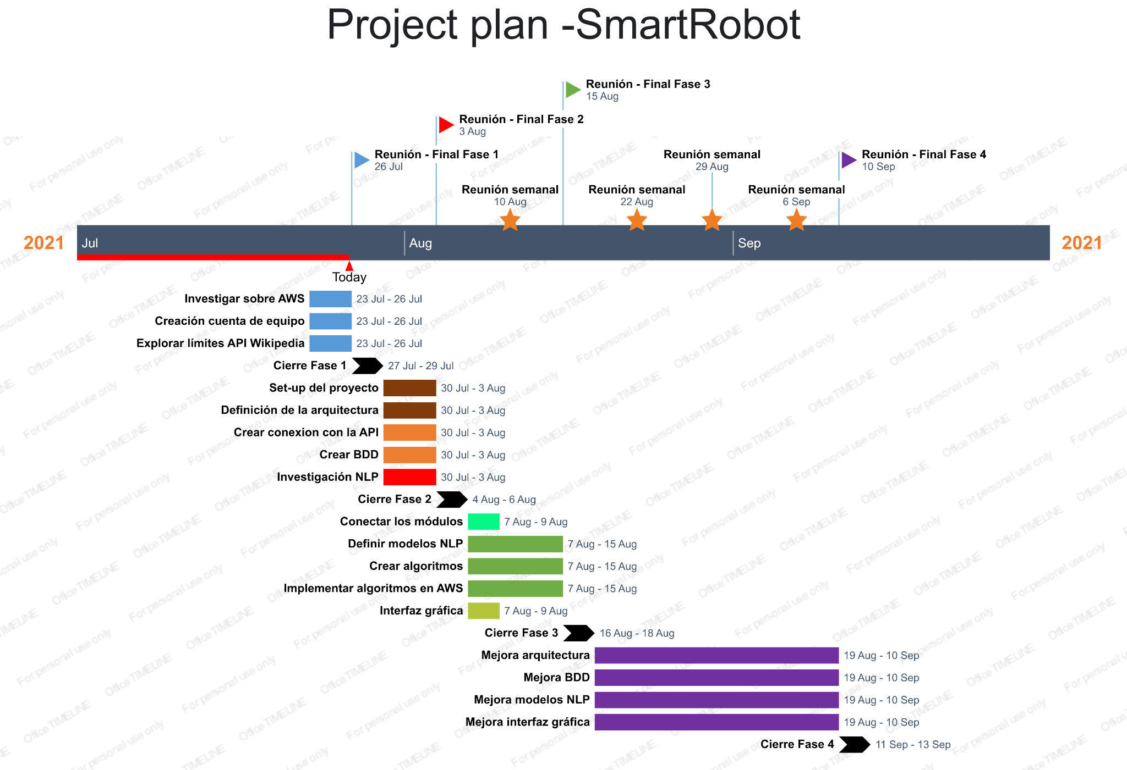
Fase | Nombre fase | Tareas | Fecha inicio | Fecha fin
Fase 1 | Investigacion inicial AWS y API Wikipedia |  | 23/072021 | 26/07/2021
 |  | Investigar sobre AWS
 |  | Creacion cuenta de equipo
 |  | Explorar límites de la API de Wikipedia
Cierre Fase 1 |  |  | 27/07/2021 | 29/07/2021
Fase 2A | Definición y creación arquitectura |  | 30/07/2021 | 03/07/2021
 |  | Set-up del proyecto
 |  | Definir la arquitectura
Fase 2B | Crear BDD y conectar API |  | 30/07/2021 | 03/08/2021
 |  | Crear conexión con la API (pedir token de acceso, etc)
 |  | Crear BDD
Fase 2C | Investigación inicial NLP |  | 30/07/2021 | 03/08/2021
Cierre Fase 2 |  |  | 04/08/2021 | 06/08/2021
Fase 3A | Conectar los diferentes modulos |  | 07/08/2021 | 09/08/2021
Fase 3B | Realizar algoritmos NLP |  | 07/08/2021 | 15/08/2021
 |  | Definir modelos
 |  | Crear algoritmos en base a los modelos
 |  | Implementar algoritmos en AWS
Fase 3C | Interfaz grafica |  | 07/08/2021 | 09/08/2021
Cerrar Fase 3 |  |  | 16/08/2021 | 18/08/2021
Fase 4 | Mejora del sistema |  | 19/08/2021 | 12/09/2021
 |  | Mejora arquitectura
 |  | Mejora BDD
 |  | Mejora de modelos NLP
 |  | Mejora de interfaz gráfica
Cierre Fase 4 |  |  | 11/09/2021 | 13/09/2021

